Reporte de Formatos
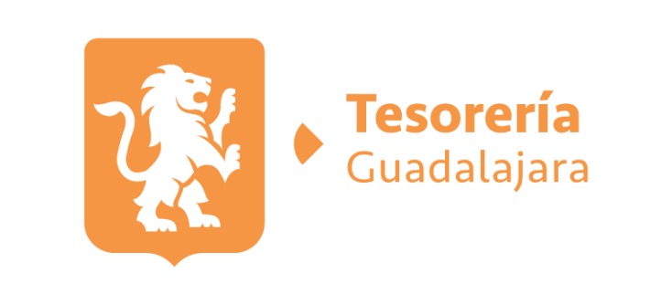
TÍTULO |  |  | NOMBRE CORTO |  |  | DESCRIPCIÓN
Deuda Pública |  |  | LTAIPEJM8FV-W |  |  | El estado de la deuda pública del sujeto obligado, donde se señale cuando menos responsable de la autorización, fecha de contratación, monto del crédito, tasa de interés, monto total amortizable, plazo de vencimiento, institución crediticia, objeto de aplicación y avance de aplicación de cada deuda contratada
Tabla Campos
Ejercicio | Fecha de inicio del periodo que se informa | Fecha de término del periodo que se informa | Acreditado | Denominación de la instancia ejecutora | Tipo de obligación (catálogo) | Acreedor | Fecha de firma del contrato | Monto original contratado | Plazo de tasa de interés pactado | Tasa de interés mensual pactada | Plazo pactado en meses para pagar la deuda | Fecha de vencimiento de la deuda | Recurso afectado como fuente o garantía de pago | Destino para el cual fue contraída la obligación | Saldo al periodo que se informa | Hipervínculo a la autorización de la propuesta, en su caso | Hipervínculo al listado de resoluciones negativas | Hipervínculo al contrato o instrumento en el cual se contrajo la obligación | Hipervínculo al documento o instrumento de modificaciones, en su caso | Hipervínculo a la información de finanzas públicas y deuda pública | Hipervínculo al informe enviado a la SHCP con listado de emprésitos | Hipervínculo al Informe de Cuenta Pública enviado a la SHCP u homóloga | Fecha de inscripción en el Registro de Obligaciones y Empréstitos vigentes, en su caso | Hipervínculo al Informe de la deuda pública consolidado | Hipervínculo al informe consolidado de Cuenta Pública | Hipervínculo a la propuesta y reportes (organismos financieros internacionales) | Área(s) responsable(s) que genera(n), posee(n), publica(n) y actualizan la información | Fecha de validación | Fecha de actualización | Monto Total Amortizable | Avance de la Aplicación | Responsable de la Autorización | Nota
2026 | 2026-07-01 | 2026-07-31 | MUNICIPIO DE GUADALAJARA | no aplica | Crédito simple | BANORTE,SA | 2011-01-10 | 1,100,000,000.00 | mensual | TIEE+ 1.4% | 240 | 2031-01-11 | Participaciones Federales | Realizacion de estudios, proyectos y las obras distintas a mejorar las condiciones de las calles del municipio | 275,000,154.32 | https://transparencia.guadalajara.gob.mx/sites/default/files/GacetaTomoIEjemplar1Secc1aEnero7_0.pdf |  | https://transparencia.guadalajara.gob.mx/sites/default/files/ContratoInicialCreditoBanorte.pdf | https://transparencia.guadalajara.gob.mx/sites/default/files/GacetaTomoVEjemplar7Septiembre14-2016.pdf | https://transparencia.guadalajara.gob.mx/deudapublica2022 | https://transparencia.guadalajara.gob.mx/sites/default/files/RegistroFederalSegundoConvenioModificatorioCreditoBanorte.pdf | https://transparencia.guadalajara.gob.mx/cuentapublica2022 | 2017-01-30 | https://transparencia.guadalajara.gob.mx/transparencia/transparencia/deuda-publica-index | https://transparencia.guadalajara.gob.mx/cuentaspublicas |  | TESORERIA MUNICIPAL | 2026-07-31 | 2026-07-31 | 5,092,591.64 | 824,999,845.68 | Cabildo del Ayuntamiento de Guadalajara | La información de las columnas "Y", "Z" y "AA" la SHCP es responsable pero para fines de Transparencia se pone a su disposición la información. La tasa de interés pagada actualmente es TIIE + 0.50% conforme al tercer convenio modificatorio del contrato de crédito simple que fue celebrado con fecha 10/10/2019.
2026 | 2026-07-01 | 2026-07-31 | MUNICIPIO DE GUADALAJARA | no aplica | Crédito simple | BBVA MÉXICO | 2022-10-05 | 810,104,552.12 | mensual | TIEE + 0.35% | 144 | 2034-10-25 | Participaciones Federales | Refinanciamiento del credito existente con bancomer No. 241/2010 | 611,848,967.62 | https://transparencia.guadalajara.gob.mx/sites/default/files/GacetaTomoIIEjemplar12Secc2aMarzo31-2022.pdf |  | https://transparencia.guadalajara.gob.mx/sites/default/files/Contrato_de_Credito_Simple_BBVA.pdf |  | https://transparencia.guadalajara.gob.mx/deudapublica2023 |  | https://transparencia.guadalajara.gob.mx/cuentapublica2023 | 2023-03-27 | https://transparencia.guadalajara.gob.mx/transparencia/transparencia/deuda-publica-index | https://transparencia.guadalajara.gob.mx/cuentaspublicas |  | TESORERIA MUNICIPAL | 2026-07-31 | 2026-07-31 | 5,883,163.15 | 198,255,584.50 | Cabildo del Ayuntamiento de Guadalajara | La información de las columnas "Y", "Z" y "AA" la SHCP es responsable pero para fines de Transparencia se pone a su disposición la información.

